資料Ⅳー１
○国有林野の分布

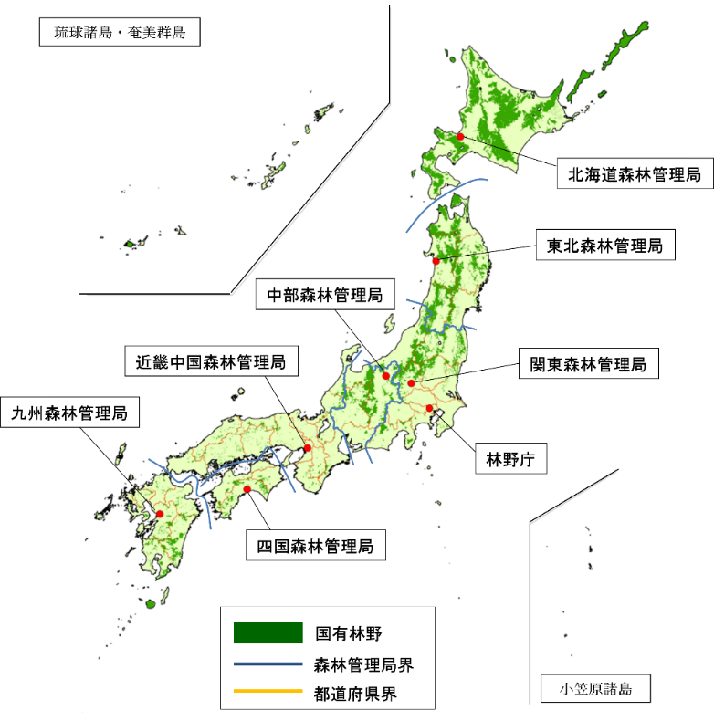
各森林管理局の
管轄区域における
土地面積に対する
国有林野の割合

資料：国有林野の面積は農林水産省「令和６年度 国有林野の管理経営に関する基本計画の実施状況」、
土地面積は国土交通省「令和８年全国都道府県市区町村別面積調（１月１日時点）」。

